Búsqueda
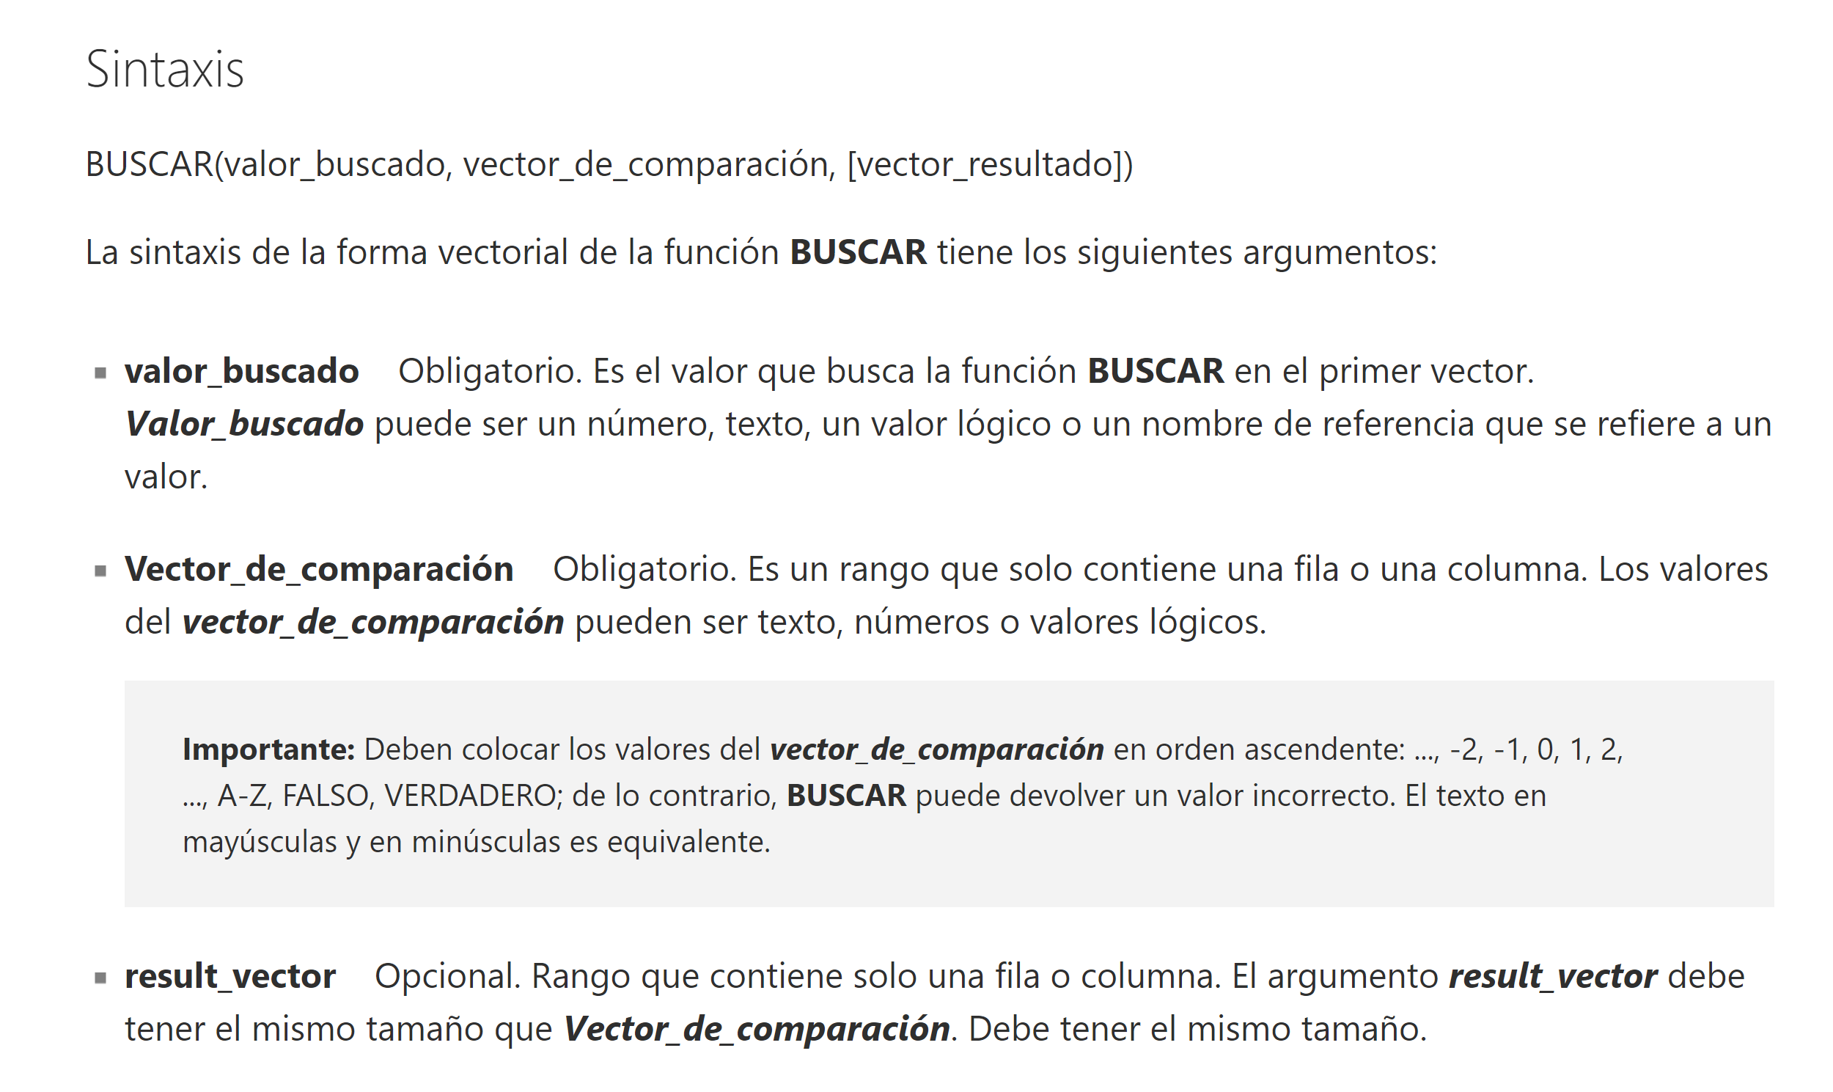
BUSCAR
 | Fecha |  |  |  |  | 2019-01-31 | 2019-02-28 | 2019-03-31 | 2019-04-30 | 2019-05-31 | 2019-06-30 | 2019-07-31 | 2019-08-31 | 2019-09-30 | 2019-10-31 | 2019-11-30 | 2019-12-31
 | Año |  |  |  |  | 2019 | 2019 | 2019 | 2019 | 2019 | 2019 | 2019 | 2019 | 2019 | 2019 | 2019 | 2019
 | Mes |  |  |  |  | 1 | 2 | 3 | 4 | 5 | 6 | 7 | 8 | 9 | 10 | 11 | 12
 | Valor |  |  |  |  | 1,576 | 1,755 | 1,978 | 1,345 | 1,045 | 1,146 | 1,548 | 1,026 | 1,347 | 1,155 | 1,979 | 1,017

 | Buscar | 10 | 1,155

BUSCARV
 | FALSE |  |  |  |  |  |  |  |  |  |  |  |  |  |  |  |  | https://support.office.com/es-es/article/buscarv-funci%C3%B3n-buscarv-0bbc8083-26fe-4963-8ab8-93a18ad188a1
 | ID | Name |  |  |  |  |  |  |  |  | Dias | Nombre Dia
 | 1 | Lunes |  |  |  |  |  |  |  |  | 5 | Viernes
 | 2 | Martes |  |  |  |  |  |  |  |  | 4 | Jueves
 | 3 | Miércoles |  |  |  |  |  |  |  |  | 2 | Martes
 | 4 | Jueves |  |  |  |  |  |  |  |  | 2 | Martes
 | 5 | Viernes |  |  |  |  |  |  |  |  | 4 | Jueves
 | 6 | Sábado |  |  |  |  |  |  |  |  | 1 | Lunes
 | 7 | Domingo |  |  |  |  |  |  |  |  | 1 | Lunes

 | TRUE |  |  |  |  |  |  |  |  |  | Valor | Coef
 | - | 0.2500 |  |  |  |  |  |  |  |  | 6,767 | 70.00%
 | 1,000 | 0.3000 |  |  |  |  |  |  |  |  | 7,852 | 70.00%
 | 5,000 | 0.7000 |  |  |  |  |  |  |  |  | 3,520 | 30.00%
 | 10,000 | 0.8500 |  |  |  |  |  |  |  |  | 11,492 | 85.00%
 |  |  |  |  |  |  |  |  |  |  | 9,436 | 70.00%
 |  |  |  |  |  |  |  |  |  |  | 13,894 | 85.00%
 |  |  |  |  |  |  |  |  |  |  | 5,915 | 70.00%
 |  |  |  |  |  |  |  |  |  |  | 8,419 | 70.00%
 |  |  |  |  |  |  |  |  |  |  | 2,406 | 30.00%
 |  |  |  |  |  |  |  |  |  |  | 4,749 | 30.00%

BUSCARH
 | Fecha |  |  |  |  | 2019-01-31 | 2019-02-28 | 2019-03-31 | 2019-04-30 | 2019-05-31 | 2019-06-30 | 2019-07-31 | 2019-08-31 | 2019-09-30 | 2019-10-31 | 2019-11-30 | 2019-12-31
 | Año |  |  |  |  | 2019 | 2019 | 2019 | 2019 | 2019 | 2019 | 2019 | 2019 | 2019 | 2019 | 2019 | 2019
 | Mes |  |  |  |  | 1 | 2 | 3 | 4 | 5 | 6 | 7 | 8 | 9 | 10 | 11 | 12
 | Valor |  |  |  |  | 1,576 | 1,755 | 1,978 | 1,345 | 1,045 | 1,146 | 1,548 | 1,026 | 1,347 | 1,155 | 1,979 | 1,017

 | busqueda

INDICE
 |  |  |  |  |  |  | 1 | 2 | 3 | 4 | 5 | 6 | 7 | 8

 |  |  |  |  | 1 |  | 7,650 | 1,366 | 3,655 | 4,647 | 2,276 | 4,782 | 1,431 | 9,707
 |  |  |  |  | 2 |  | 4,095 | 7,788 | 7,086 | 5,711 | 1,860 | 2,490 | 1,640 | 8,652
 |  |  |  |  | 3 |  | 9,914 | 2,621 | 3,035 | 8,278 | 4,261 | 287 | 3,336 | 911
 |  |  |  |  | 4 |  | 4,102 | 5,657 | 9,206 | 6,618 | 5,192 | 7,508 | 7,423 | 2,204
 |  |  |  |  | 5 |  | 3,229 | 6,674 | 5,929 | 7,567 | 1,464 | 3,549 | 9,110 | 6,574
 |  |  |  |  | 6 |  | 2,904 | 7,950 | 3,724 | 2,107 | 6,461 | 1,974 | 4,855 | 3,927
 |  |  |  |  | 7 |  | 4,810 | 8,873 | 123 | 6,482 | 9,550 | 6,960 | 1,634 | 5,443
 |  |  |  |  | 8 |  | 5,294 | 8,013 | 2,945 | 6,195 | 3,653 | 3,610 | 6,657 | 5,147
 |  |  |  |  | 9 |  | 8,942 | 9,127 | 8,163 | 5,516 | 9,041 | 1,360 | 3,824 | 6,778
 |  |  |  |  | 10 |  | 9,696 | 6,152 | 1,577 | 7,613 | 1,064 | 3,380 | 4,436 | 9,979
 |  |  |  |  | 11 |  | 6,164 | 3,726 | 7,517 | 1,939 | 2,651 | 3,399 | 9,716 | 1,930
 |  |  |  |  | 12 |  | 6,338 | 6,970 | 224 | 249 | 5,243 | 6,126 | 9,413 | 9,314
 |  |  |  |  | 13 |  | 4,293 | 3,084 | 4,806 | 4,758 | 845 | 8,902 | 7,975 | 235

 | X | 5
 | Y | 6

COINCIDIR
 | James
 | Nguyen |  | Name | Position |  |  |  |  |  |  | Flibbit | Samdon | Flogjam | Bogrit | Kludget | Duphlange | Whopzi |  | Name | Position
 | Smith |  | Altair |  |  |  |  |  |  |  |  |  |  |  |  |  |  |  | Samdon
 | Swenson
 | Altair
 | Aquilar
 | Samir
 | Rosen

INDICE(COINCIDIR)

 |  |  |  |  |  |  | Flibbit | Samdon | Flogjam | Bogrit | Kludget | Duphlange | Whopzi |  |  |  |  |  | Flibbit | Samdon | Flogjam | Bogrit | Kludget | Duphlange | Whopzi

 |  |  |  |  | James |  | 6,833 | 5,883 | 8,857 | 6,261 | 8,193 | 9,586 | 2,198 |  |  |  |  |  | 5,507 | 5,643 | 3,025 | James | 6,032 | 4,739 | 8,761
 |  |  |  |  | Nguyen |  | 8,447 | 2,319 | 1,287 | 2,226 | 2,505 | 1,511 | 7,904 |  |  |  |  |  | 367 | 1,723 | 9,333 | Nguyen | 9,625 | 975 | 8,242
 |  |  |  |  | Smith |  | 6,061 | 5,216 | 5,810 | 9,926 | 4,647 | 2,573 | 617 |  |  |  |  |  | 6,521 | 4,345 | 7,629 | Smith | 3,233 | 4,094 | 1,864
 |  |  |  |  | Swenson |  | 4,004 | 728 | 3,550 | 5,859 | 264 | 2,567 | 6,064 |  |  |  |  |  | 1,265 | 7,074 | 5,367 | Swenson | 1,757 | 2,882 | 7,671
 |  |  |  |  | Altair |  | 6,146 | 4,582 | 2,089 | 8,022 | 1,731 | 147 | 4,368 |  |  |  |  |  | 9,741 | 7,677 | 4,882 | Altair | 5,280 | 7,749 | 7,554
 |  |  |  |  | Aquilar |  | 8,876 | 5,620 | 4,101 | 8,477 | 6,400 | 9,537 | 3,102 |  |  |  |  |  | 293 | 1,275 | 8,836 | Aquilar | 4,146 | 3,747 | 3,987
 |  |  |  |  | Samir |  | 5,996 | 9,774 | 9,915 | 6,007 | 9,983 | 393 | 4,619 |  |  |  |  |  | 270 | 5,891 | 5,339 | Samir | 9,584 | 2,998 | 7,364
 |  |  |  |  | Rosen |  | 6,300 | 2,682 | 3,737 | 8,856 | 1,861 | 5,133 | 7,599 |  |  |  |  |  | 9,575 | 6,883 | 1,755 | Rosen | 9,110 | 4,787 | 6,618

 |  | Primero | Segundo
 | Fila | Rosen
 | Columna | Bogrit
 | Valor

